Configuraciones
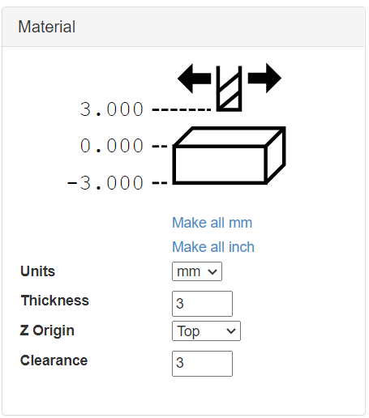
Parámetros Herramientas |  | Curve To Line Conversion
Diámetro (mm) | 0.1 | Minimun Segments | 1
Ángulo (deg) | 30 | Minimum Segment Length (mm) | 0.254
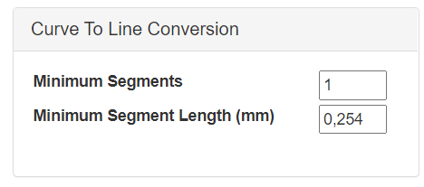
Pass depth (mm) | 0.2
Step Over (0,1] | 0.4
Rapid (mm/min) | 400
Plunge (mm/min) | 127
Cut (mm/min) | 250
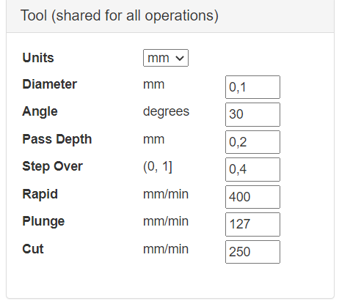

 |  | Importante marcar: 'Zero Lower left'
 |  | Importante marcar: 'Return to 0,0 at end'

 |  | Spindle speed (rpm) | 400

Parámetros de trabajo por operación
Engrave (grabado) | Deep = 0,6
Pocket (agujero)
Inside
Outside
V Pocket

